Database
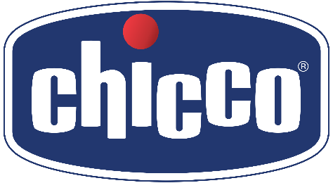
Materiale | Descr. Materiale | Barcode | Brand | Immagine | PVP | QTY
00080711000050 | BIBERON NAT FEELING 0M+ 150ML F NORM CL3 | 8058664080977 | Chicco | 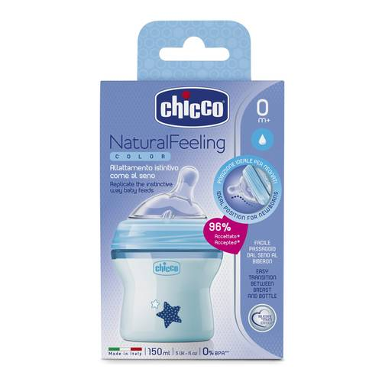 | 9.90 € | 1,000
00080723000040 | BIBERON NATFEELING 2M+ 250ML F MED CL2 | 8058664010431 | Chicco | 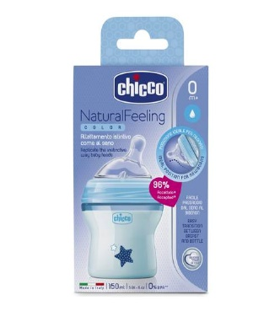 | 12.90 € | 1,000
00080723000050 | BIBERON NAT FEELING 2M+ 250ML F MED CL3 | 8058664010431 | Chicco | 110 | 12.90 € | 532
00080837210000 | BIBERON NATURALFEELING 6M+ 330ML BLUE | 8058664085026 | Chicco | 110 | 13.90 € | 1,000
00084350000000 | SCALDABIBERON ELETTRICO CASA AUTO NB | 8058664089680 | NeoBaby | 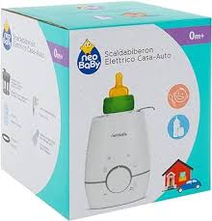 | 29.90 € | 1,000
00084352000000 | TERMOS INOX PER LIQUIDI 0,5 LT NB | 8058664089703 | NeoBaby | 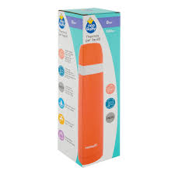 | 15.00 € | 1,000
00084355000000 | THERMOS PAPPA 1000ML ACCIAIO NB | 8058664089727 | NeoBaby | 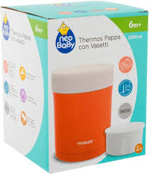 | 30.00 € | 1,000
00011234000000 | Pannolini AIRY ULTRA FIT&DRY - 2 Mini, 3-6 kg, 50 PZ. | 8058664154647 | Chicco | 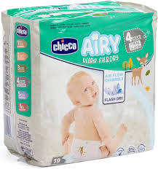 | 9.90 € | 1,200
00011236000000 | Pannolini AIRY ULTRA FIT&DRY - 4 Maxi, 8-18 kg, 38 PZ. | 8058664154661 | Chicco | 115 | 9.90 € | 276
00008381000000 | Ultra Soft Pannolino Taglia 2 Mini 3-6 kg 25 pz | 8058664101818 | Chicco | 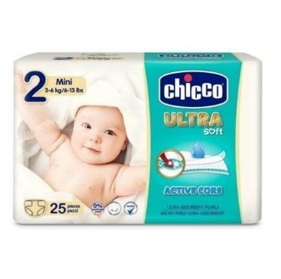 | 7.90 € | 276
ART-00007931000 | GPS TEDDY CHICCO FUNZIONE GPS | 8058664067169 | Chicco |  | 34.90 € | 1,500
ART-05173000000 | UMIDIFICATORE A FREDDO | 800367082416 | Chicco | 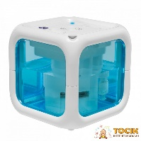 | 59.90 € | 200

 |  |  |  |  |  | 9,984

